10.2
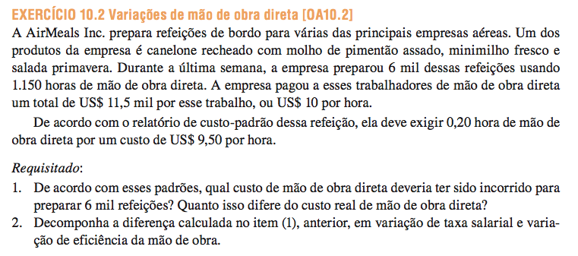
Produção | 6,000
QR Total | 1,150
PR Total | 11,500.00

QR un | 0.19
PR un | 10.00

QP | 0.20
PP | 9.50

Cálculo da Variação Total
Produção | 6,000
(x) QP | 0.20
MOD - quantidade OF | 1,200
(x) PP | 9.50
MOD - custo OF | 11,400.00

Custo Real | 11,500.00
Variação Total | 100.00 | D

Decomposição
Variação Quantidade - PP x ΔQ | (475.00) | F
Variação Preço - QR x ΔP | 575.00 | D
Variação Total | 100.00 | D

10.4
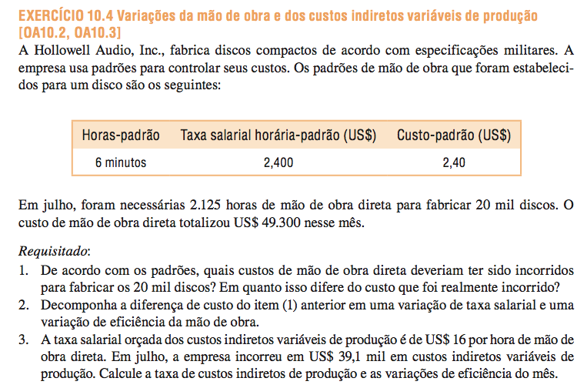
Produção | 20,000
QR Total | 2,125
PR Total | 49,300.00

QR un | 0.11
PR un | 23.20

QP | 0.10
PP/HMOD | 24.00
PP/unidade | 2.40

Cálculo da Variação Total
Produção | 20,000
(x) QP | 0.10
MOD - quantidade OF | 2,000
(x) PP | 24.00
MP - custo OF | 48,000.00

Custo Real | 49,300.00
Variação Total | 1,300.00 | D

Decomposição
Variação Quantidade - PP x ΔQ | 3,000.00 | D
Variação Preço - QR x ΔP | (1,700.00) | F
Variação Total | 1,300.00 | D

CIPV - PP | 16.00 | /HMOD
CIPV - custo real | 39,100.00
CIPV - PR | 18.40

Cálculo da Variação Total
HMOD Real | 20,000
(x) QP | 0.10
MOD - quantidade OF | 2,000
(x) PP | 16.00
CIPV - custo OF | 32,000.00

Custo Real | 39,100.00
Variação Total | 7,100.00 | D

Decomposição
Variação Quantidade - PP x ΔQ | 2,000.00 | D
Variação Preço - QR x ΔP | 5,100.00 | D
Variação Total | 7,100.00 | D

10.8
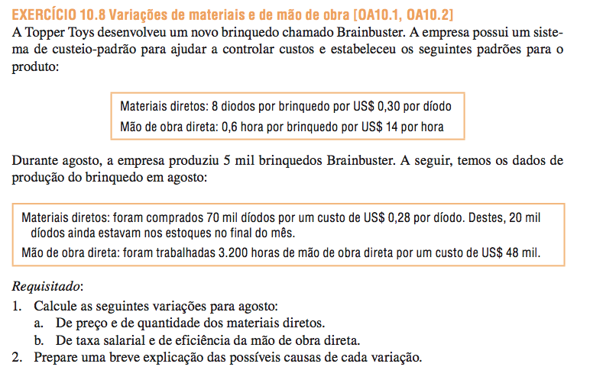

 | Diodo | $/Diodo | CP
MD | 8 | 0.30 | 2.40

 | HMOD | $/HMOD | Custo
MOD | 0.60 | 14.00 | 8.40

Produção | 5,000

 | Diodo | Preço | Custo Real
Compras | 70,000 | 0.28 | 19,600.00
Consumo | 50,000 | 0.28 | 14,000.00

 | HMOD Real | Custo Total Real | Custo HMOD Real
MOD | 3,200 | 48,000.00 | 15.00

Variação MD |  |  |  | A variação geralmente tem muitas explicações possíveis. Em particular, devemos sempre ter em mente que o próprio padrão pode estar incorreto. Algumas das outras possíveis explicações para os desvios observados na empresa aparecem abaixo: * Variação no preço do MD: uma vez que esta variação é favorável, o preço real pago por unidade para o material foi menor do que o preço padrão. Isso pode ocorrer por uma variedade de razões, incluindo a compra de um material de qualidade inferior com desconto, a compra de uma quantidade anormalmente grande para aproveitar os descontos em volume, mudanças no preço do mercado ou mesmo uma boa negociação obtida pelo departamento de compras. * Variação na quantidade de MD: uma vez que essa variação é desfavorável, um volume maior de materiais foi usado ​​na produção em comparação ao estabelecido pelo padrão. Isto também pode ocorrer por uma variedade de razões. Algumas das possibilidades incluem trabalhadores mal treinados ou mal supervisionados, máquinas desreguladas ou materiais defeituosos. * Variação na Taxa Salarial: como essa variação é desfavorável, a taxa real média foi maior do que o padrão. Algumas das explicações possíveis incluem um aumento nos salários que não estava previsto no padrão, horas extras não previstas ou uma maior proporção de funcionários com salários mais altos. * Variação na Eficiência de MOD: como esta variação for desfavorável, o número real de horas de trabalho foi maior do que as horas de trabalho padrão permitido para a saída real. Tal como com as outras variações, esta variação pode ter sido causado por qualquer de um número de factores. Algumas das explicações possíveis incluem supervisão pobres, trabalhadores mal treinados, materiais de baixa qualidade que exigem mais tempo de trabalho para processar e quebra de máquinas. Além disso, se a força de trabalho directo é fixo essencialmente, um desvio desfavorável a eficiência do trabalho pode ser causado por uma redução na produção devido à diminuição d
Variação Quantidade = PP x ΔQ
PP | 0.30
QR | 50,000
QP | 40,000
Variação Quantidade MD | 3,000.00 | D

Variação Preço = QR x ΔP
QR | 70,000
PR | 0.28
PP | 0.30
Variação Preço MD | (1,400.00) | F

Variação Total | 1,600.00 | D

Variação MOD
Variação Eficiencia = PP x ΔQ
PP | 14.00
QR | 3,200
QP | 3,000
Variação Quantidade MD | 2,800.00 | D

Variação Taxa = QR x ΔP
QR | 3,200
PR | 15.00
PP | 14.00
Variação Taxa Salarial | 3,200.00 | D

Variação Total | 6,000.00 | D

10.10

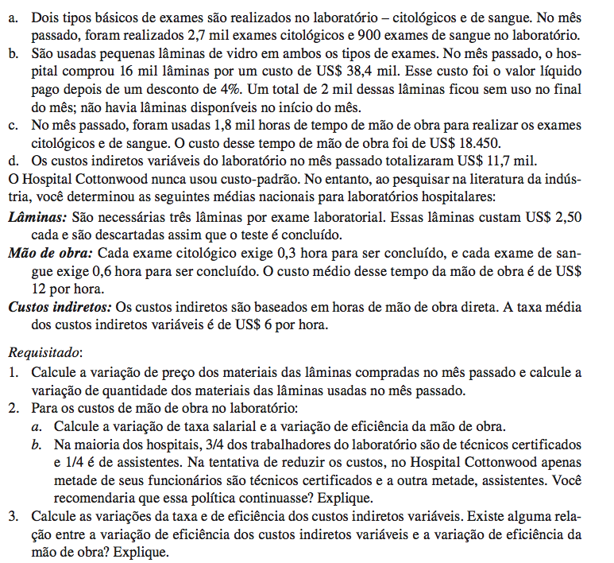

 | Produção
Exame Citológico | 2,700
Exame de Sangue | 900

Laminas | Quantidade | Valor | Unitário
Compras (4% desconto) | 16,000 | 38,400.00 | 2.40
Consumo | 14,000

 | HMOD | Valor | Custo
MOD | 1,800 | 18,450.00 | 10.25

 | Valor | Custo
CIPV | 11,700.00 | 6.50

Padrões | Quantidade | Valor | Custo
Laminas | 3 | 2.50 | 7.50
MOD - Citológico | 0.30 | 12.00 | 3.60
MOD - Sangue | 0.60 |  | 7.20
CIPV (/HMOD) |  |  | 6.00

Variação Laminas
Variação Quantidade = PP x ΔQ
PP | 2.50
QR | 14,000
QP | 10,800
Variação Quantidade MD | 8,000.00 | D

Variação Preço = QR x ΔP
QR | 16,000
PR | 2.40
PP | 2.50
Variação Preço MD | (1,600.00) | F

Variação Total MD | 6,400.00 | D

Variação MOD
Variação Eficiencia = PP x ΔQ
PP | 12.00
QR | 1,800
QP | 1,350
Variação Quantidade MD | 5,400.00 | D

Variação Taxa = QR x ΔP
QR | 1,800
PR | 10.25
PP | 12.00
Variação Taxa Salarial | (3,150.00) | F

Variação Total MOD | 2,250.00 | D
 |  |  |  | A política provavelmente não deve ser continuada. Embora o hospital esteja economizando US $ 1,75 por hora, empregando mais assistentes em relação ao número de técnicos superiores do que outros hospitais, esta poupança é mais do que compensado por outros fatores. Demasiado tempo está sendo levado em realizar testes de laboratório, como indicado pela grande variação desfavorável a eficiência do trabalho. E, parece provável que a maioria (ou todos) dos desfavorável desvio de quantidade do hospital para placas é rastreável a supervisão inadequada dos assistentes no laboratório. Sim, as duas variações estão relacionadas. Ambos são calculados comparando o tempo de trabalho real para as horas padrão permitido para a saída do período. Assim, se houver um desvio da eficiência de trabalho desfavorável, haverá também uma variável de desvio da eficiência de sobrecarga desfavorável.
Variação MOD
Variação Eficiencia = PP x ΔQ
PP | 6.00
QR | 1,800
QP | 1,350
Variação Quantidade MD | 2,700.00 | D

Variação Preço = QR x ΔP
QR | 1,800
PR | 6.50
PP | 6.00
Variação Preço MD | 900.00 | D

Variação Total CIPV | 3,600.00 | D

VARIAÇÃO TOTAL | 12,250.00 | D

10.16
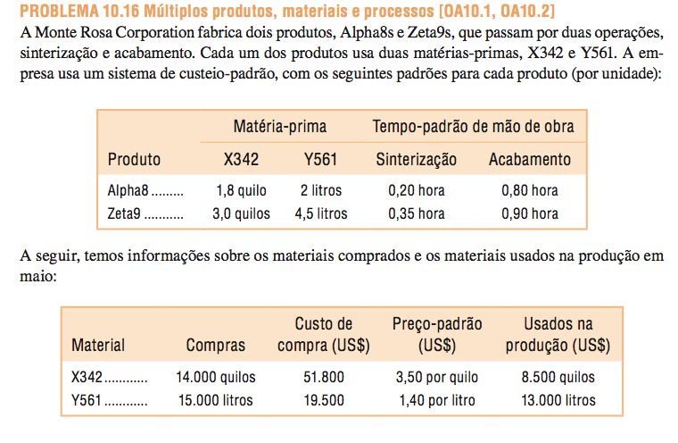
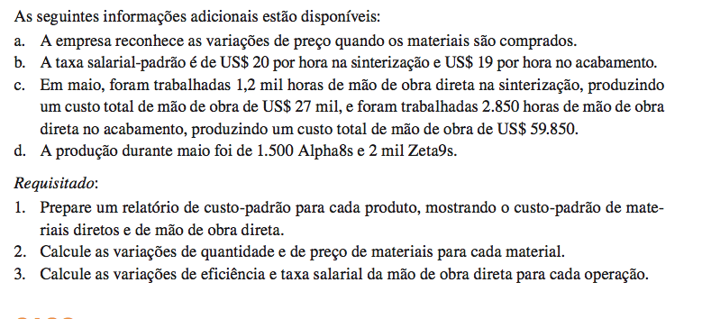
 | PADRÕES | MP |  |  |  | MOD
 | Produto | X |  | Y |  | Sinterização |  | Acabamento
 | A8 | 1.80 | Kg | 2.00 | L | 0.20 | h | 0.80 | h
 | Z9 | 3.00 | Kg | 4.50 | L | 0.35 | h | 0.90 | h

 | Material | Compras |  | Custo |  | Preço Padrão |  | Consumo
 | X | 14,000 | Kg | 51,800.00 |  | 3.50 | /Kg | 8,500 | Kg
 | Y | 15,000 | L | 19,500.00 |  | 1.40 | /L | 13,000 | L

 | Taxa Salarial Padrão Sint. | 20.00
 | Taxa Salarial Padrão Acab. | 19.00

 | HMOD Real Sint. | 1,200
 |  | 27,000.00

 | HMOD Real Acab. | 2,850
 |  | 59,850.00

 | Producao A8 | 1,500
 | Producao Z9 | 2,000

1) | Produto A8
 | MP | X |  | 6.30
 |  | Y |  | 2.80
 | MOD | Sinterização |  | 4.00
 |  | Acabamento |  | 15.20
 | Custo Padrão |  |  | 28.30

 | Produto Z9
 | MP | X |  | 10.50
 |  | Y |  | 6.30
 | MOD | Sinterização |  | 7.00
 |  | Acabamento |  | 17.10
 | Custo Padrão |  |  | 40.90

2) | QP - MD X
 | A8 | 2,700
 | Z9 | 6,000
 | Total MD X | 8,700

 | QP - MD Y
 | A8 | 3,000
 | Z9 | 9,000
 | Total MD Y | 12,000

 | Variação MD X
 | Variação Quantidade = PP x ΔQ
 | PP | 3.50
 | QR | 8,500
 | QP | 8,700
 | Variação Quantidade MD | (700.00) | F

 | Variação Preço = QR x ΔP
 | QR | 14,000
 | PR | 3.70
 | PP | 3.50
 | Variação Preço MD | 2,800.00 | D

 | Variação Total MD | 2,100.00 | D

 | Variação MD Y
 | Variação Quantidade = PP x ΔQ
 | PP | 1.40
 | QR | 13,000
 | QP | 12,000
 | Variação Quantidade MD | 1,400.00 | D

 | Variação Preço = QR x ΔP
 | QR | 15,000
 | PR | 1.30
 | PP | 1.40
 | Variação Preço MD | (1,500.00) | F

 | Variação Total MD | (100.00) | F

3) | Sinterização
 | A8 | 300
 | Z9 | 700
 | Total MD X | 1,000

 | Acabamento
 | A8 | 1,200
 | Z9 | 1,800
 | Total MD Y | 3,000

 | Variação MOD - Sinterização
 | Variação Eficiencia = PP x ΔQ
 | PP | 20.00
 | QR | 1,200
 | QP | 1,000
 | Variação Quantidade MD | 4,000.00 | D

 | Variação Taxa = QR x ΔP
 | QR | 1,200
 | PR | 22.50
 | PP | 20.00
 | Variação Taxa Salarial | 3,000.00 | D

 | Variação Total MOD | 7,000.00 | D

 | Variação MOD - Acabamento
 | Variação Eficiencia = PP x ΔQ
 | PP | 19.00
 | QR | 2,850
 | QP | 3,000
 | Variação Quantidade MD | (2,850.00) | F

 | Variação Taxa = QR x ΔP
 | QR | 2,850
 | PR | 21.00
 | PP | 19.00
 | Variação Taxa Salarial | 5,700.00 | D

 | Variação Total MOD | 2,850.00 | D

